IV Resultado
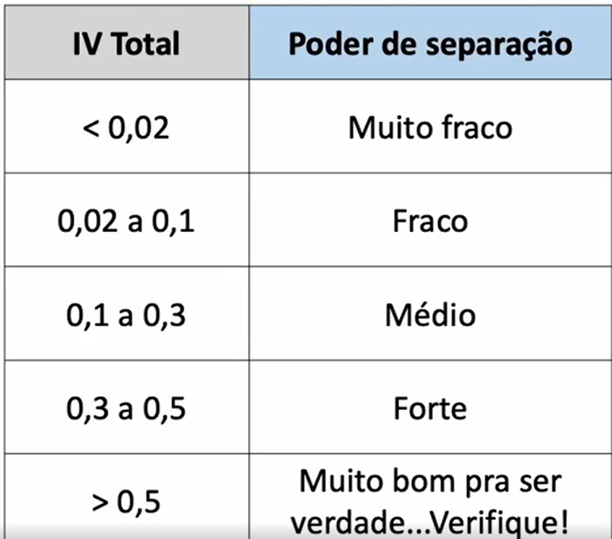
Variável | IV Total | Poder de Separação
Número de Produtos | 0.80 | Forte
Faixa Etária Em Anos | 0.72 | Forte
Nacionalidade | 0.17 | Médio
Tem Programa Fidelidade | 0.15 | Médio
Dinheiro Investido (Zero ou Maior que Zero) | 0.10 | Fraco
Gênero | 0.07 | Fraco
Tempo de Clientes em Anos | 0.01 | Muito Fraco
Faixa Score de Crédito | 0.00 | Muito Fraco
Tem Cartão de Crédito | 0.00 | Muito Fraco

